상품제안서
아이스 냉각 쿨 무선 선풍기 8인치 급속 쿨러링 쿨링 다양 쿨러링 넥밴드 선풍기 쿨타올 쿨스카프 | 상품코드: F30739

 |  |  |  |  |  |  | 02-412-0044 | www.easy1.co.kr
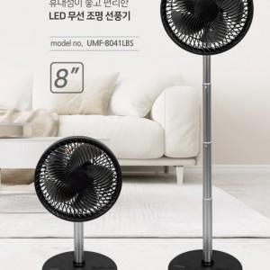

【상세/제작정보】 | ※1박스 (6개) / 배송비 7000원

【인쇄/포장옵션】 | DTF1곳 / 포장불가능

【공급단가】 | 수량 | 30~ | 50~ | 100~ | 300~ | 500~
*VAT별도 | 단가 | 44,750원 | 44,030원 | 42,960원 | 41,880원 | 41,170원

【상품 URL】 | https://dev.easy1.co.kr:443/src/goods_detail.php?gdno=30739

